검증_화면명-IMS-PJ-001
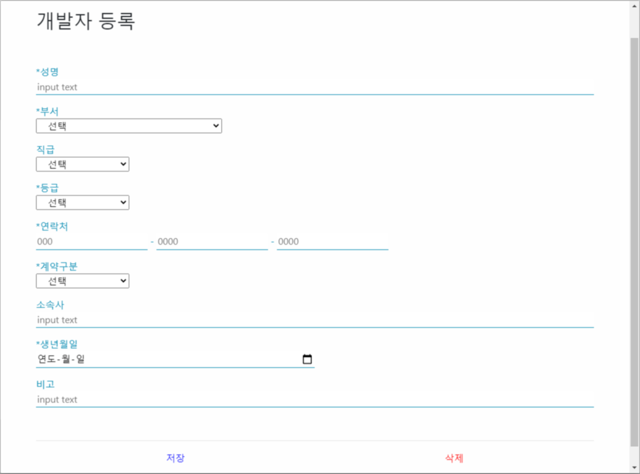
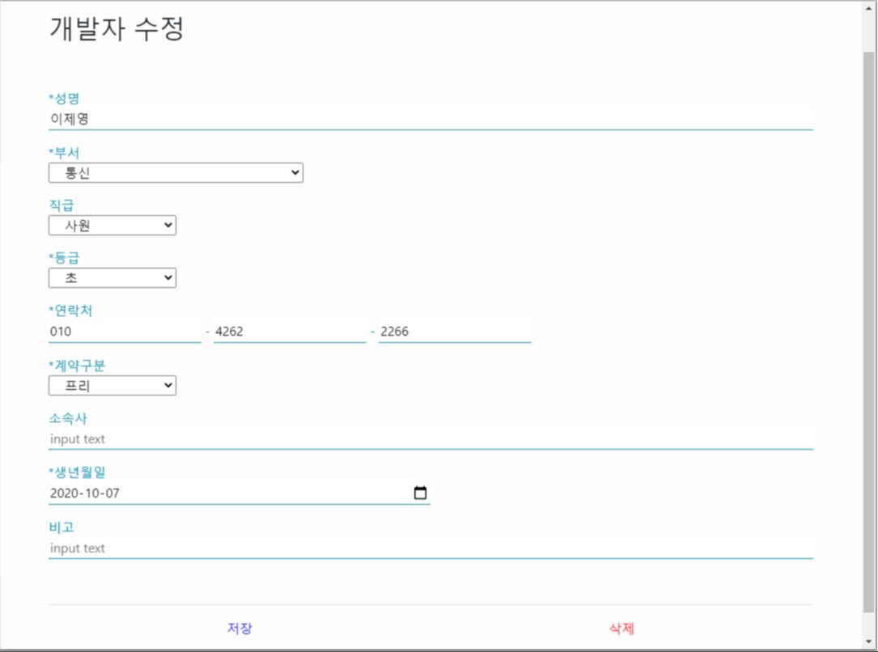

개발자 등록 버튼 클릭하여 화면 진입 시 개발자 최초 등록 | 개발자 목록 조회에서 개발자 정보 더블 클릭하여 화면 진입 시 개발자 정보 수정

검증_화면명-IMS-PJ-002
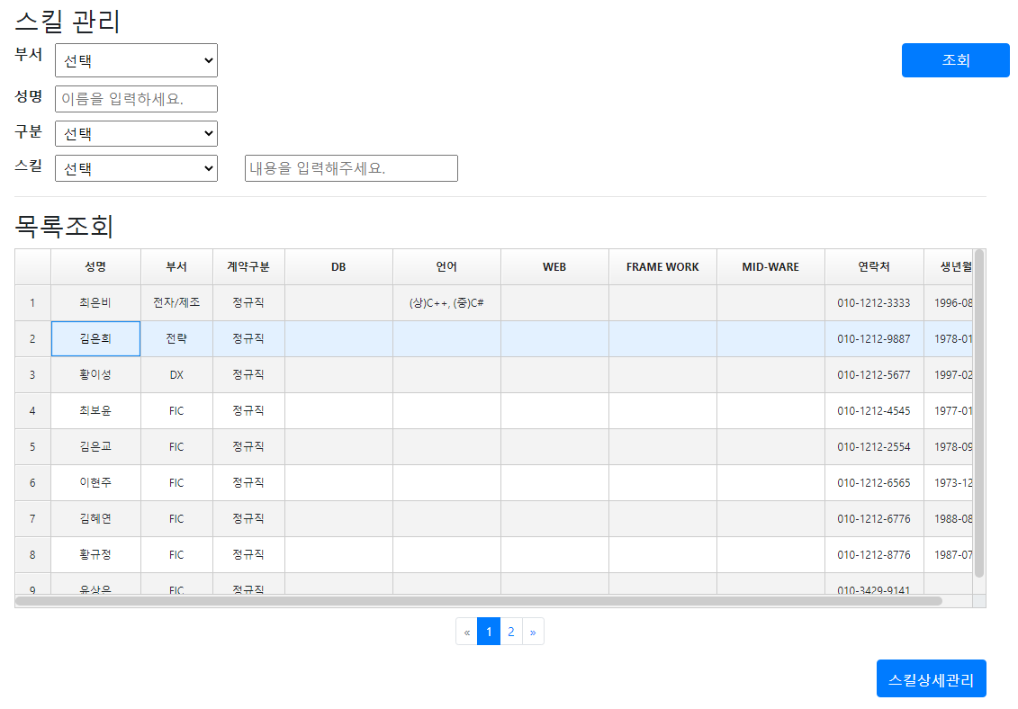

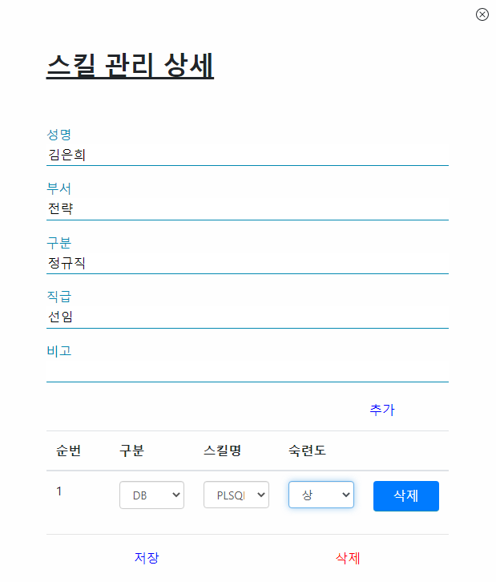

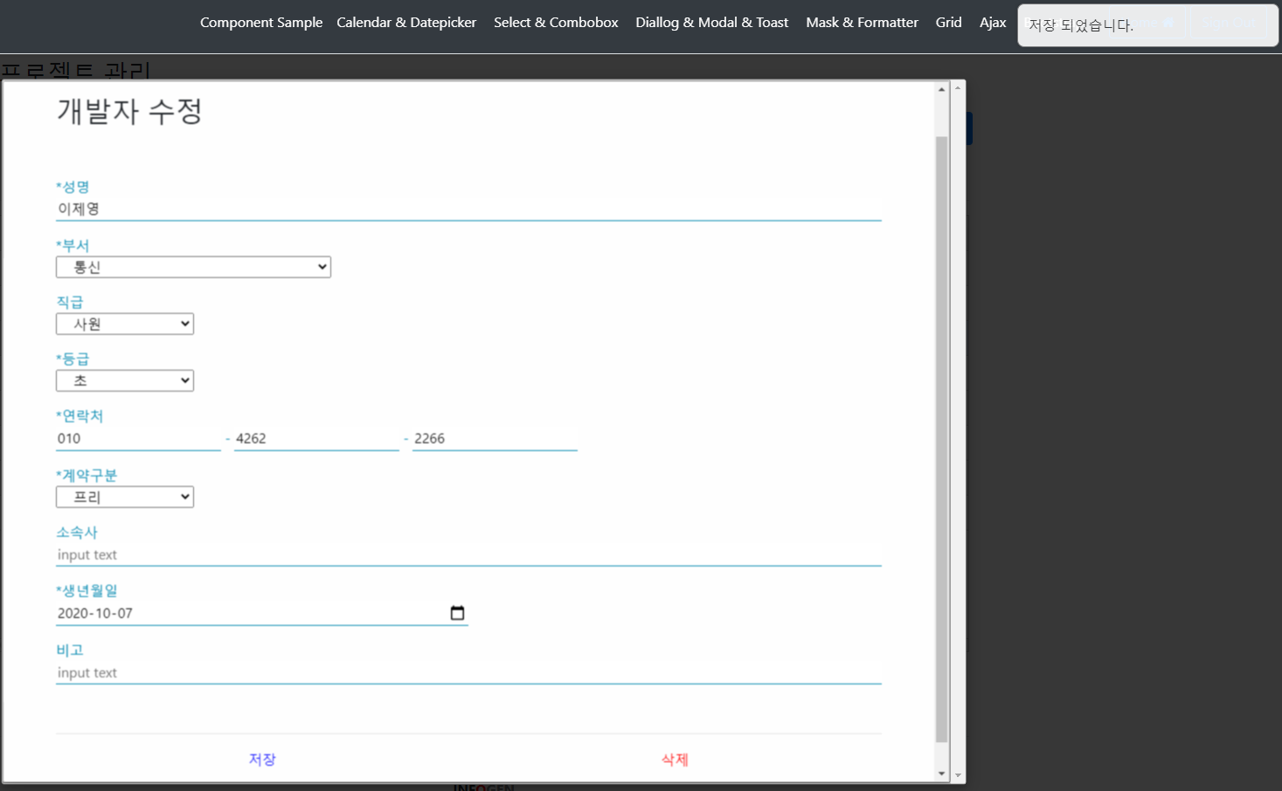

저장 완료 시 메시지 출력

검증_화면명-IMS-PJ-003
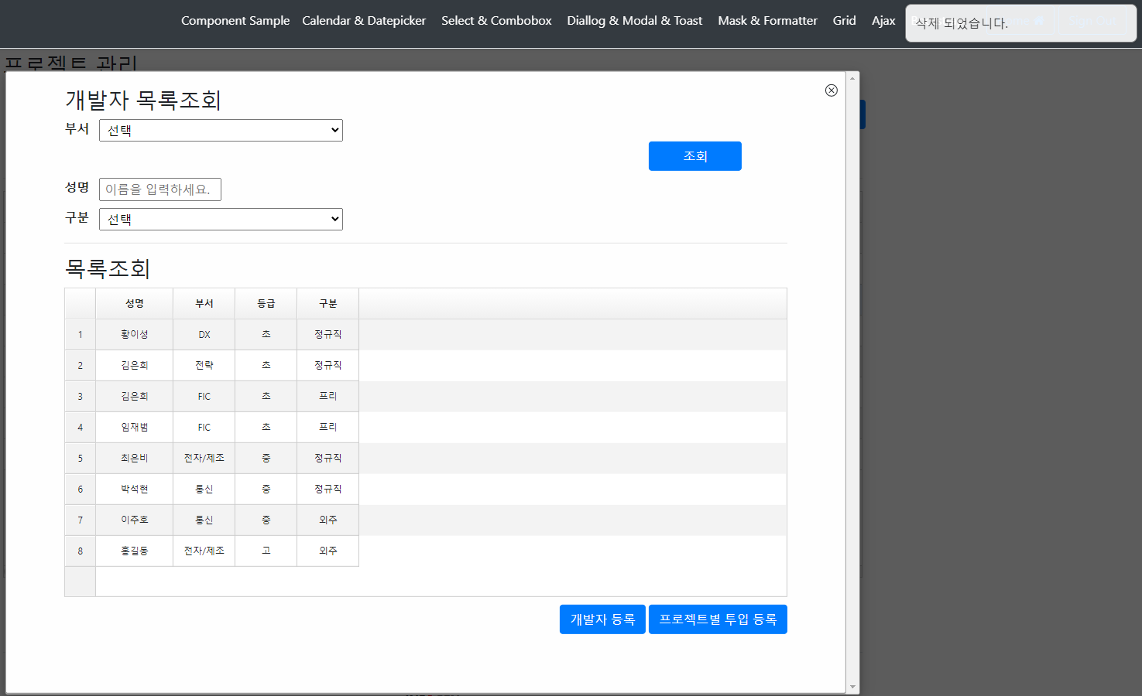

개발자 수정 화면에서 삭제 버튼 클릭 시 메시지 출력과 함께 팝업 종료 후 개발자 목록 재조회 ex) 성명: 이제영 개발자 정보 삭제 하여 조회되지 않음

